工作表1
■安装virtualbox

■下载minikube
https://minikube.sigs.k8s.io/docs/start/

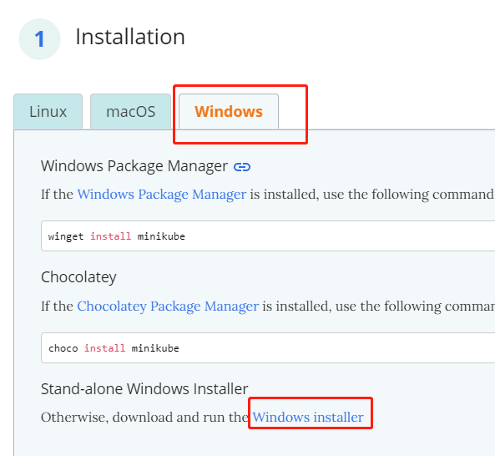

■安装minikube

■打开CMD

■输入minikube start
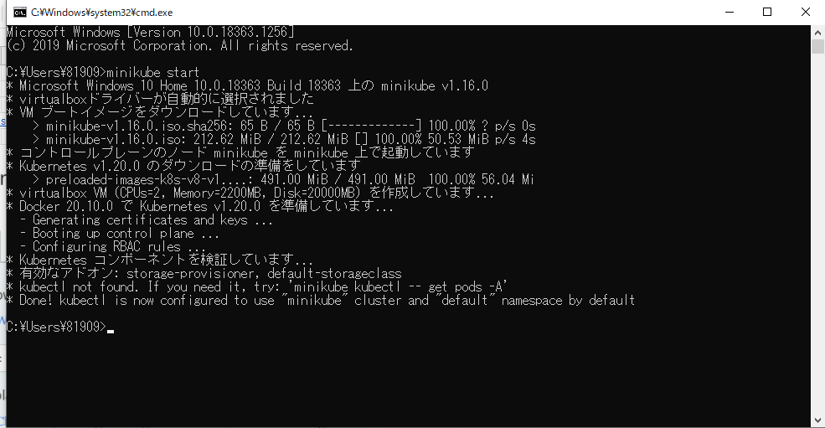

※这里自动配置virtualbox，会跳几次权限请求，稍微时间有点长

■安装kubectl
在windows上可以直接下载kubectl.exe使用，不用安装。

curl -LO https://storage.googleapis.com/kubernetes-release/release/v1.20.0/bin/windows/amd64/kubectl.exe

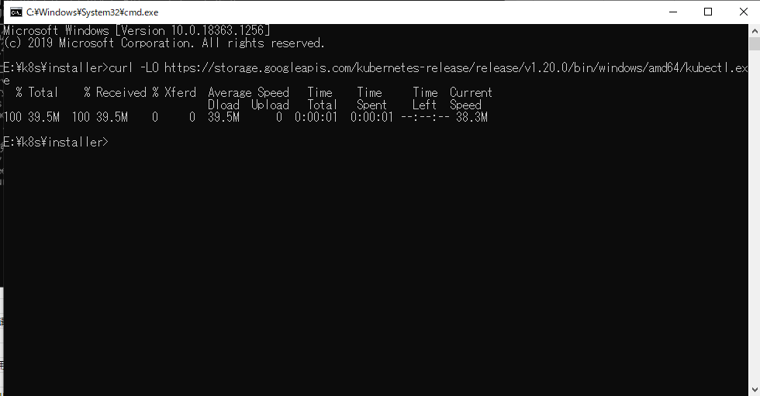

参照链接
https://kubernetes.io/docs/tasks/tools/install-kubectl/

■将kubectl路径加入到环境变量path

■测试kubectl是否安装完毕
kubectl version

